hamming
 | Reference

 |  | brief1 |  | brief2 | recursive - 8개 distance | recursive - 4개 distance
 |  | 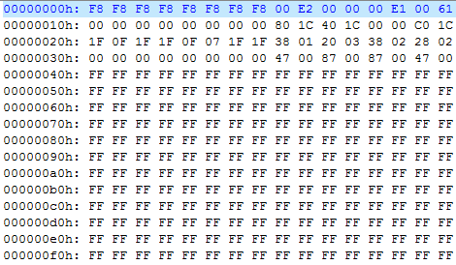 |  | 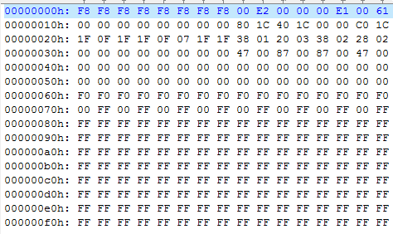
 |  |  |  |  | line - 8개 distnace | line - 4개 distnace

 |  | 8byte align read/write/size | 4byte align read/write/size |  | recursive - 8개 distance dump | recursive - 4개 distance dump | ==> Notice tab 참고
reg-mem | 1d dma | OK | NG
 |  | 00 40 4D 43 33 33 23 35 40 00 3F 1B 0D 0D 3F 3B 4D 3F 00 42 32 32 5C 46 43 1B 42 00 10 10 48 50 33 0D 32 10 00 00 40 40 4D 73 4E 70 80 80 40 40 4B 45 3A 30 40 40 40 80 23 3F 5C 48 40 40 00 40 | distance point를 4byte 줄 때 : NG 40 00 3F 1B FF FF FF FF 43 1B 42 00 FF FF FF FF distnace point를 8byte 줄 때 : NOK 00 40 4D 43 FF FF FF FF 40 00 3F 1B FF FF FF FF 4D 3F 00 42 FF FF FF FF 43 1B 42 00 FF FF FF FF
 | 2d dma | OK | NG
 |  | 00 40 4D 43 33 33 23 35 40 00 3F 1B 0D 0D 3F 3B 4D 3F 00 42 32 32 5C 46 43 1B 42 00 10 10 48 50 33 0D 32 10 00 00 40 40 4D 73 4E 70 80 80 40 40 4B 45 3A 30 40 40 40 80 23 3F 5C 48 40 40 00 40 | X
mem-mem | 1d dma | NG | NG |  | line - 8개 distnace dump | line - 4개 distnace dump
 |  | 4D 00 00 00 00 00 00 00 FF FF FF FF FF FF FF FF | 4D 00 00 00 FF FF FF FF FF FF FF FF FF FF FF FF
 | 2d dma | NG | NG
 |  | 4D 00 00 00 00 00 00 00 FF FF FF FF FF FF FF FF | X

 |  | 처음 보드를 구동 시킨 이후 1번째 바이트 이상함 이후 맞다가 어느 시점 이후 이상함 보드 끄지 않고 reload 하면 정상 동작
 | 1d dma | 1회 : 4D 00 00 00 00 00 00 00 2회 : 00 00 00 00 00 80 40 40 3회 : 00 00 00 00 00 80 40 40
 | 2d dma | 1회 : 4D 00 00 00 00 00 00 00 2회 : 00 00 00 00 00 80 40 40 3회 : 00 00 00 00 00 80 40 40

